メモ
３章 セキュリティ設計・負荷分散設計

■トランスポート層で動作する機器
・ファイアウォール
－トラディショナルファイアウォール
－UTM（Unified Threat Management）
－次世代ファイアウォール
－WAF（Web Application Firewall）
・負荷分散装置

セキュリティ設計
セキュリティ設計において最も重要なポイントは、通信要件の洗い出し。
＊＊
通信要件とは？
「どこから（送信元）、どこへ（あて先）、どんな通信（プロトコル）があるか」
＊＊

この要件を洗い出し、ファイアウォールのセキュリティポリシーに落とし込みを図る。

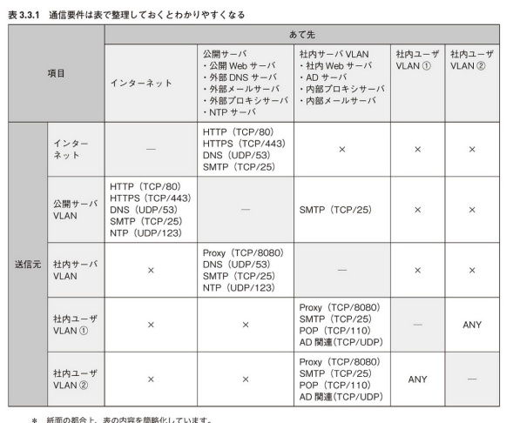

■必要な通信を整理

■■セキュリティゾーンを定義する
「セキュリティゾーン」とは？
→同じセキュリティレベルになっているVLANグループのこと
もっとも一般的なゾーン構成は「Untrustゾーン」「DMZゾーン」「Trustゾーン」の構成

 | Untrustゾーン
 | ファイアウォールの外側に配置する、信頼できないゾーン。サーバを配置してはいけない。
 | ファイアウォールはUntrustゾーンからの脅威に備えることになる。

 | DMZゾーン
 | UntrustゾーンとTrustゾーンの緩衝材の役割を果たすゾーン。セキュリティレベルは、UntrustゾーンとTrustゾーンのちょうど中間に位置する。
 | 公開Webサーバ、外部DNSサーバ、プロキシサーバなど、Untrustゾーンと直接的にやり取りする公開サーバを配置する。

 | Trustゾーン
 | ファイアウォールの内側に配置する、信頼できるゾーン。非公開サーバや社内ユーザはこのゾーンに配置する。

■■通信に必要なものをグループ化して整理する
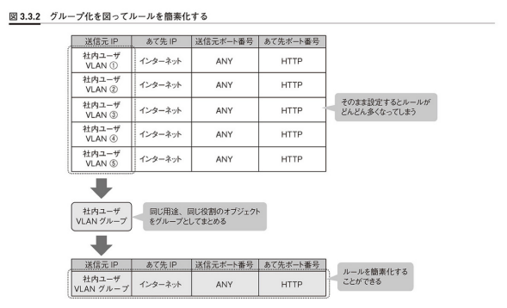

■■ファイアウォールポリシーを適用する
どの通信をどれだけ許可／拒否していくかを設計する。
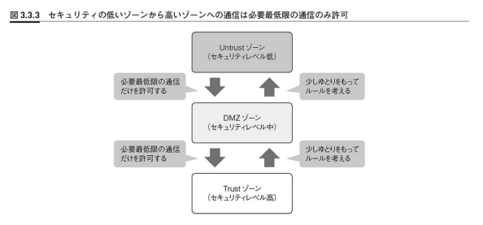

■■どちらのブロック動作を使用するか考える
ファイアウォールのブロック動作には、「拒否（Reject）」と「ドロップ（Drop）」の２種類がある。
サーバサイトでは、ドロップを用いることが多い。
例えば、DoS攻撃があった際に拒否に設定していると、その攻撃に対してもRSTやUnreachableを返すことになるため攻撃者に「何かがいる」ことを伝えることになる。
攻撃を助長してしまう可能性があるし、RSTやUnreachableの送信処理自体が負荷になってしまい、サービストラフィックの処理に影響が出る可能性もある。

■■必要最低限のファイアウォールログを取得する
すべてのログをとろうとすると、サービストラフィックに影響が出てしまう．
多すぎて結局全部は見れないことも往々にしてある。そのため、必要最低限のログを取得するように心がける。
サーバサイトでは、インバウンドの拒否ポリシーのログのみを取得することが多いが、客の要件次第。

■■タイムアウト値を定義する
セキュリティとは別の話のためスキップ

■多段防御でよりセキュアに
ファイアウォールは多機能になっているが、監視しているのはファイアウォールを経由する通信だけ。
専用アプライアンスや専用ソフトウェアを併用して、多段的にシステムを守っていく必要がある。

■■使用する機能を精査する
多機能なファイアーウォールほど、スループットの低下を招いてしまう。すべての機能をファイアウォールに任せるのではなく、
どの機能を任せるかを見極め、専用アプライアンスや専用ソフトウェアとのハイブリッド化を推し進めるべき。
下手に新しい機能を使用してバグに引っ掛かり止まることの無いように、機能の実績も重要な選定要素の一つ。
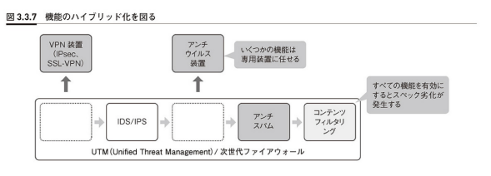

■起動サービスは必要最低限に
ネットワーク機器はデフォルトで多くのサービスが起動していて、それが貧弱性につながる可能性を秘めている。
例えば、シスコのスイッチやルータは、デフォルトでHTTPサービスやTelnetサービスなどが起動する。
そのため、HTTPアクセスもTelnetアクセスもできてしまう。必要最低限のサービスのみを起動するようにして脅威の影響を最小限にする。

負荷分散設計
どのように、どのレベルでアプリケーショントラフィックを負荷分散していくかを設計する。
ネットワークトラフィックは加速度的に増加を続けているため、トラフィックをどうさばいていくかは重要な問題。

■効率的に負荷を分散する
負荷分散設計において最も重要なポイントは、アプリケーションレベルの通信要件の洗い出し。
セキュリティ設計で洗い出した「どこから、どこへ、どんな通信があるか」をアプリケーションレベルに推し進める。

■■負荷分散が必要な通信を整理する
すべての通信に負荷分散が必要なわけではない。洗い出した通信の中から負荷分散が必要な通信を抽出する。
例えば、インターネットに公開するWebサイトだと、DMZゾーンに配置した公開サーバに対する通信の負荷分散が多い。

■■アプリケーションレベルの通信パターンを整理する
負荷分散装置は複数のサーバにコネクションを散らすことで、負荷分散を成立させている。
その分散処理がアプリケーションの不整合を生み出すことも考えられるため、パーシステンスが必要かどうかを確認すること。

 | パーシステンスの種類
 |  | ・送信元IPアドレスパーシステンス・・・ネットワーク層レベルでの処理になるため、あまりアプリケーションを考慮する必要はない
 |  | ・Cookieパーシステンス・・・HTTPヘッダの挿入というアプリケーションレベルでの処理が必要になるため、この処理がアプリケーションに影響しないか導入時に試験が必要

 | タイムアウト値
 | パーシステンスのタイムアウト値は、アプリケーションのタイムアウト値よりも気持ち長いくらいがいい。
 | 短すぎると、アプリケーションがタイムアウトしていないのに違うサーバに割り振られてしまい、不整合が発生する。

■どのレベルまでヘルスチェックするか考える
障害の切り分けを容易にするために、レイヤの異なる２種類のヘルスチェックをかけることが多い。

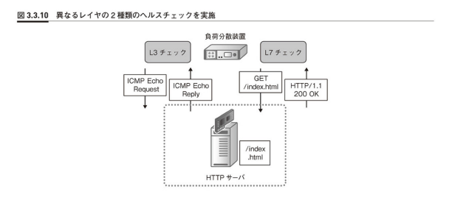

 | ヘルスチェックの間隔
 | 間隔を短くすれば、障害を検知するまでの時間が早くなる。しかし、その分サーバの負荷になる。
 | サービスに影響しないようなヘルスチェック間隔を設計する。

 | ヘルスチェックのレイヤ
 | L3チェックはICMPのやり取りのため、サーバの負荷として考える必要はない。
 | L7チェックになると、負荷のかかるSSLハンドシェイクの処理を繰り返すため、負荷になる可能性大。

■オプション機能

